du
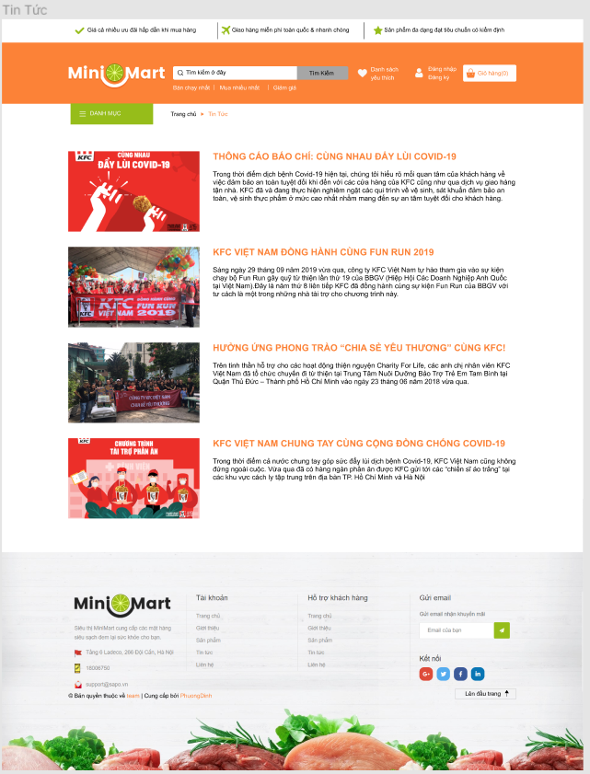

TT1
TT2
TT3
TT4
 | ID | MÔ TẢ TEST CASE | THỦ TỤC TEST | OUT PUT MONG MUÔN | OUT PUT THỰC TẾ | YÊU CẦU | NGƯỜI TEST | THỜI GIAN TEST | CHÚ Ý | KẾT QUẢ
 | TT1 | thuộc trang tin tức |  | 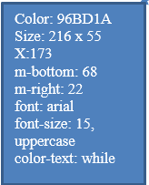
 | TT2 | thuộc trang tin tức |  | 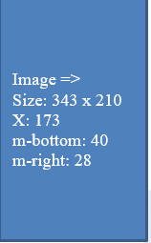
 | TT3 | thuộc trang tin tức |  | 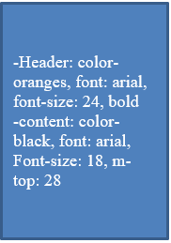
 | TT4 | thuộc trang tin tức |  | 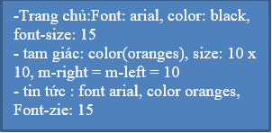
TT5
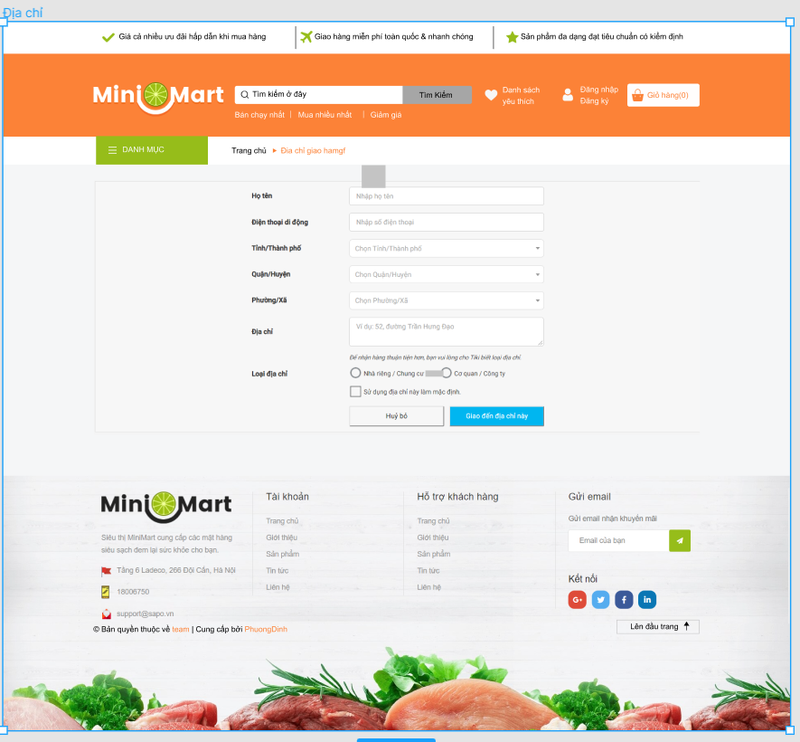 | DC1 | thuộc trang địa chỉ |  | 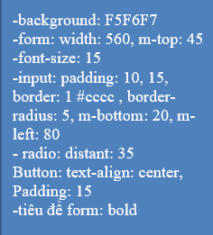
LH1
LH2
LH3
LH4
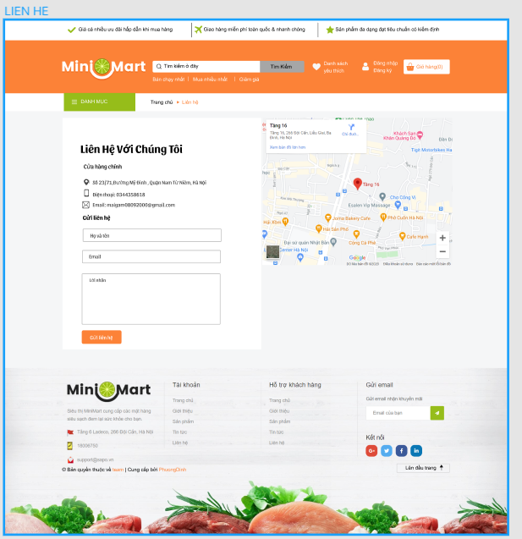 | LH1 | thuộc trang liên hệ |  | 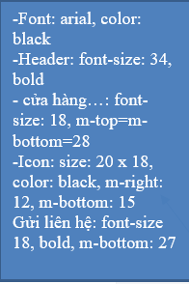
 | LH2 | thuộc trang liên hệ
 | LH3 | thuộc trang liên hệ |  | Image: size: 574 x 444
 | LH4 | thuộc trang liên hệ |  | background: F5F6F7
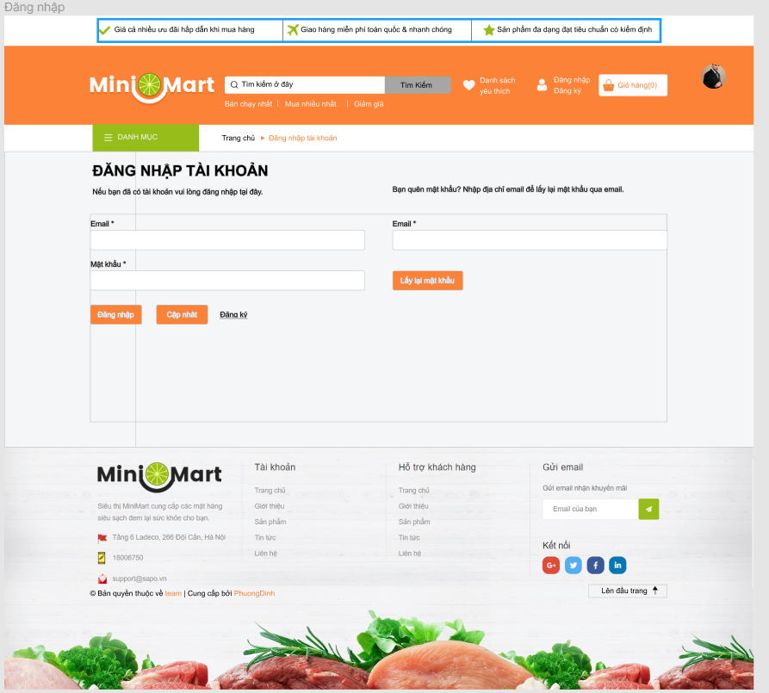 | DN1 | thuộc trang đăng nhập | 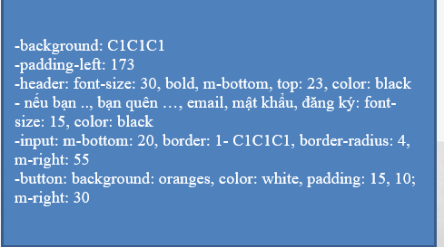

DN1

đại
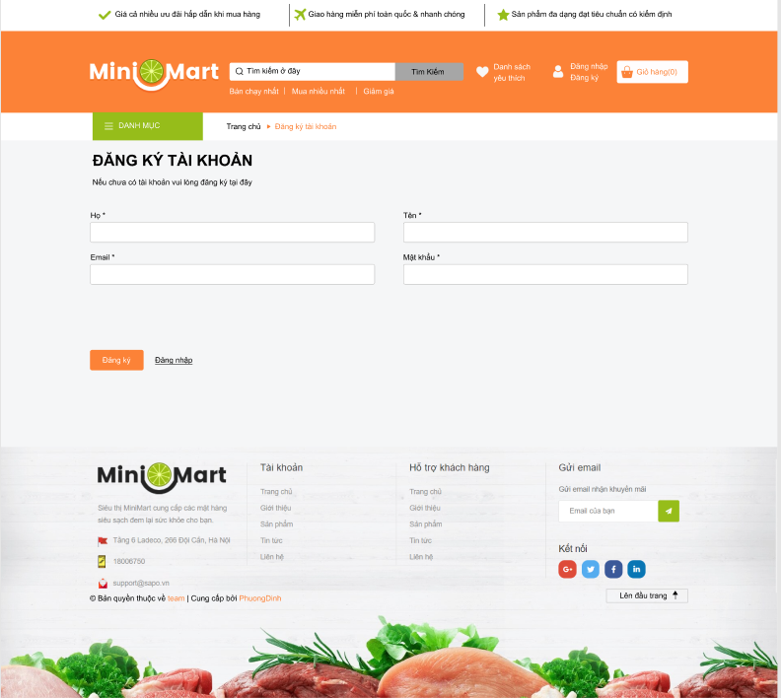
DK1
DK2
DK3
DK4
DK5
DK6
DK7
DK8
DK9
DK10
DK11
DK12
DK13
DK14
DK15
DK16
DK17
size:1519 x 160
color:FC8237
size:251 x 66
ID | MÔ TẢ TEST CASE | THỦ TỤC TEST | OUT PUT MONG MUÔN | OUT PUT THỰC TẾ | YÊU CẦU | NGƯỜI TEST | THỜI GIAN TEST | CHÚ Ý | KẾT QUẢ
DK1 | thuộc trang đăng ký
DK2 | thuộc trang đăng ký
size:458*315
size:322 x35
color: FFFCFC
DK3 | thuộc trang đăng ký
DK4 | thuộc trang đăng ký
danh sách yêu thích
size:125 x 40
color:FFFCFC
DK5 | thuộc trang đang ký
tài khoản
size:125 x 40
color:FFFCFC
DK6 | thuộc trang đăng ký
giỏ hàng
size:139.31 x44
color:FC8237
DK7 | thuộc trang đaăng ký
DK8 | thuộc trang liên hệ
DK9 | thuộc trang liên hệ
ô input
size:458 x35
DK10 | thuộc trang đăng nhập
nút đăng ký:
size: 105 x 40
color: FFFFFF
DK11 | Thuộc trang đăng nhập
nút đăng nhập
size:96 x40
color:000000
DK12 | thuộc trang đăng nhập
footer:
size:1519 x 709
DK13 | thuộc trang đăng nhập
content:
size:1170 x 239.34
DK14 | thuộc trang đăng nhập
chân trang
size: 1170 x27.5
tIÊU ĐỀ:
size:400 x 87.62
color:000000
DK15 | thuộc trang đăng nhập
DK16 | thuộc trang đăng nhập
Form
size:1170.5 x422
DK17 | thuộc trang đăng nhập
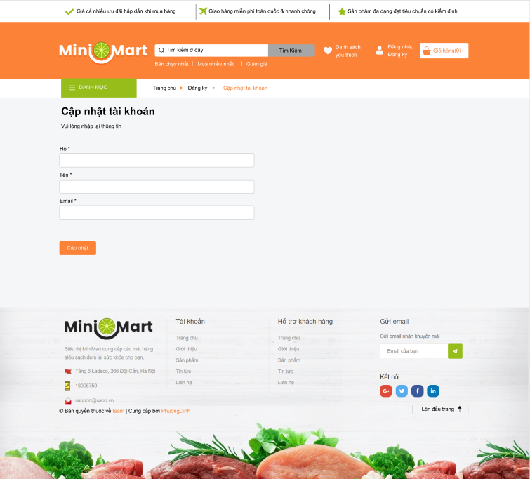
-Tiêu đề
color:000000
font: arial
text cập nhật tài khoản
font size:25px
text subtitle: font size: 18px
form
size: 1172 x422
ô input: size 55.7 x 40 px
nút cập nhật size: 105 x 40 px
CN1 | thuộc trang cập nhật tài khoản
CN1

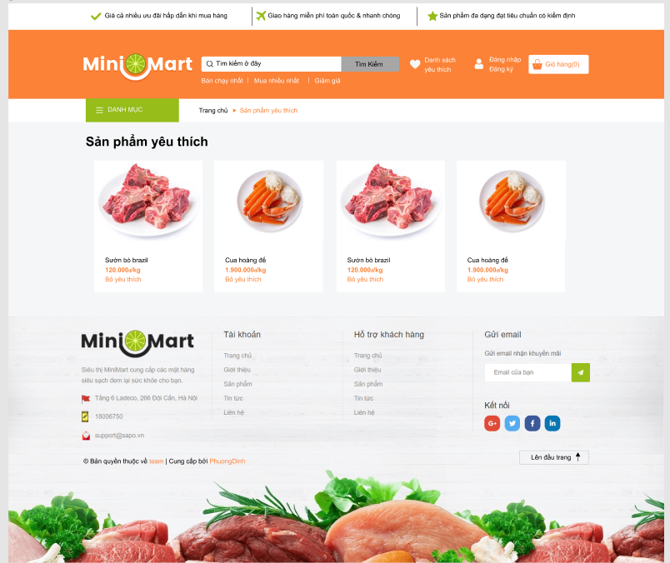

SPYT1
SPYT2
container:
size: 1519 x450
tiêu đề:
font-weight:bold
color:000000
size:253.14 x304.75
title:
color:000000
description:
color: orange
SPYT1 | thuộc trang cập nhật
SPYT2

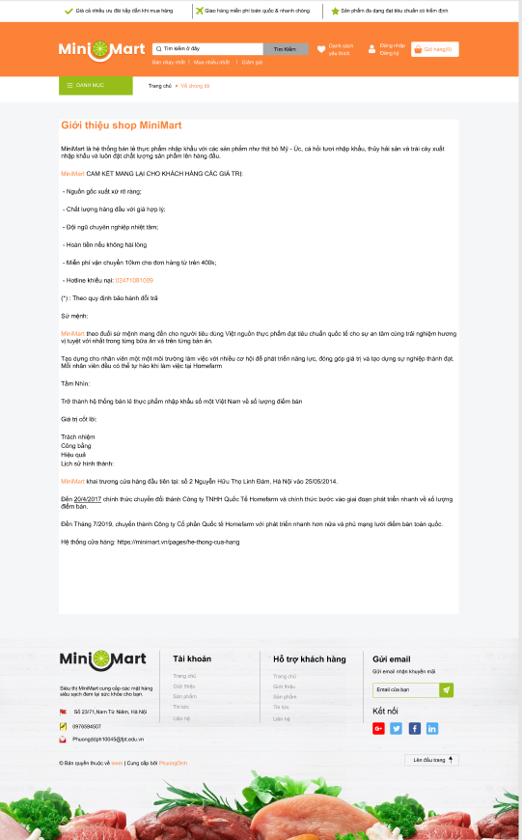
GT1
content
size: 1170 x1447
tiêu đề
color: orange
text-aline:left
font: arial
text:
font-size: 18px
GT1 | thuộc trang giới thiệu

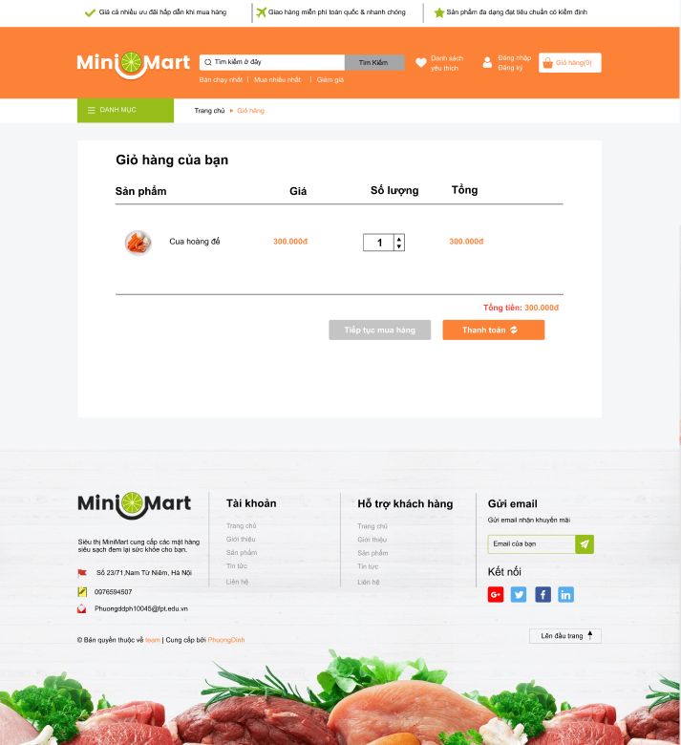
GH1
+Container:1170px * 619px
-Line:1000px*0px
-Nút thanh toán:228px *45px
-Nút Tiếp tục mua hàng : 228px *45px
-ô nhập số lượng:92px *39px

